SISTEMA_GRUPO_ELECTROGENO
 | REPORTE FOTOGRÁFICO - Grupo Electrógeno
Nombre de la Estacion: | SEGUNDO POLO
Nombre de Localidad: | SAN JUAN DE MIRAFLORES
Fecha: | 26/07/2026 - 26/07/2026
Direccion: | JR AYABACA 135-137
ID site: | LI0719
CRQ: | CRQ000000103020
Sticker Año mantenimiento |  |  | Letrero de Localidad beneficiaria o GPS
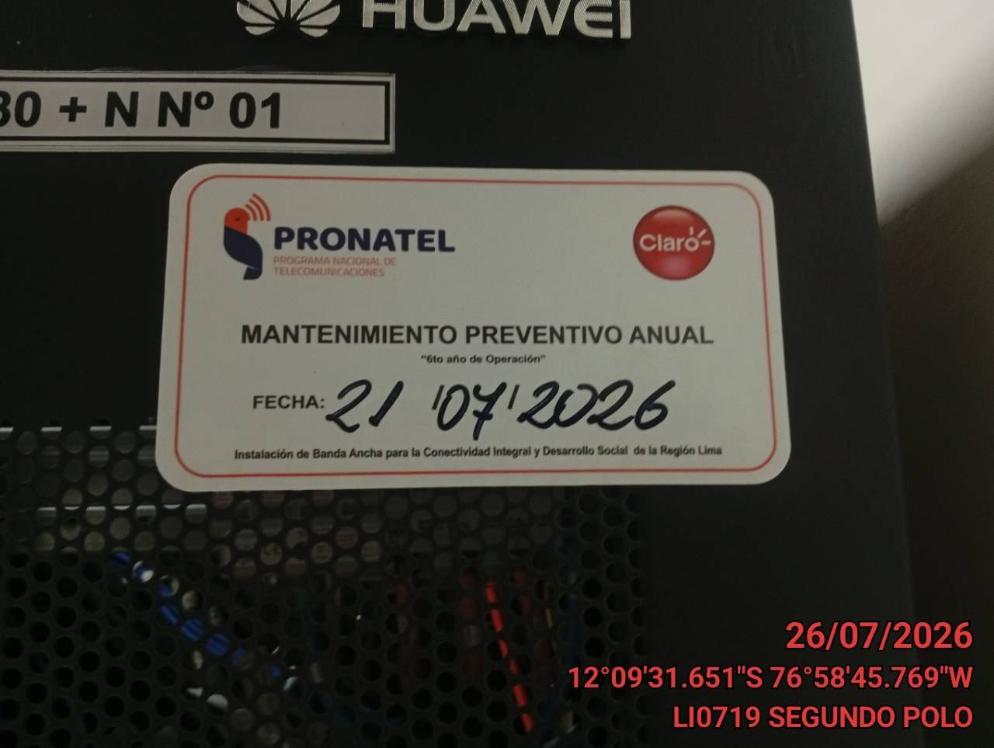 |  |  | 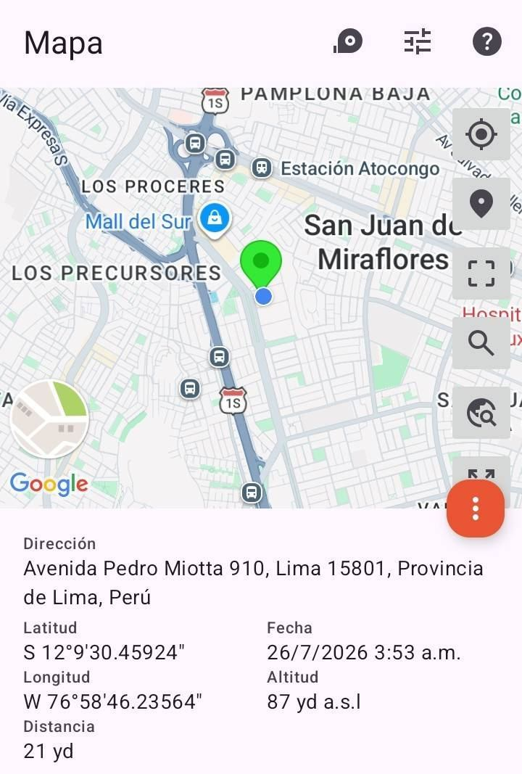

VERIFICACION DE PANEL DE CONTROL
ANTES |  | DURANTE |  | DESPUES
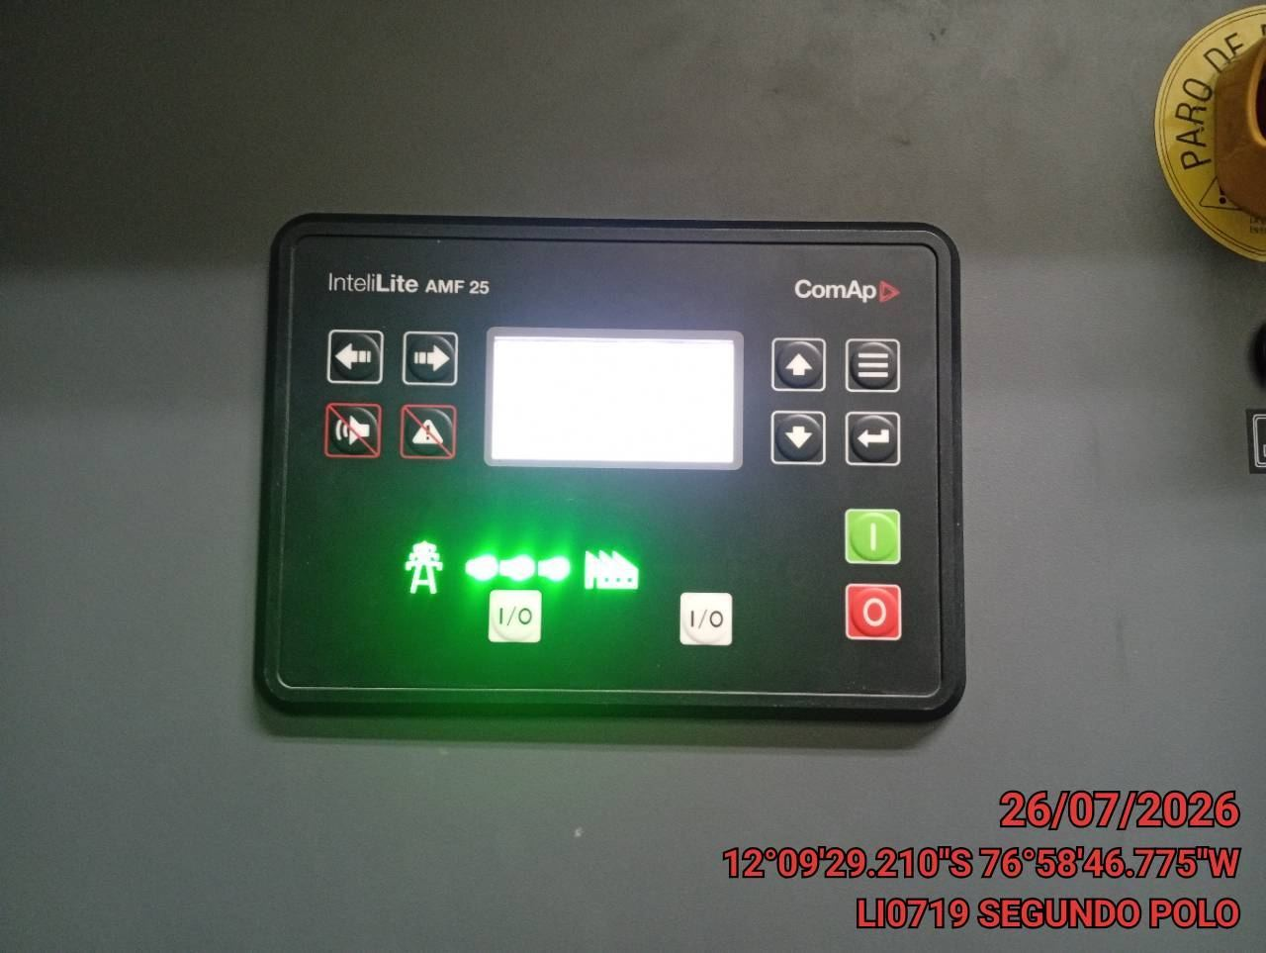 |  | 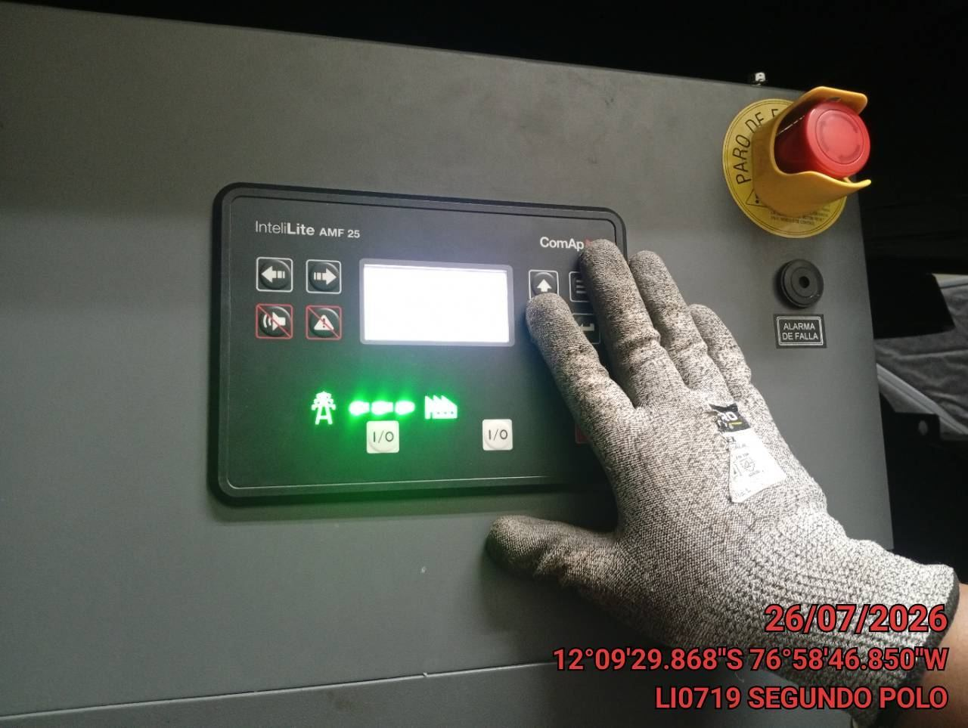 |  | 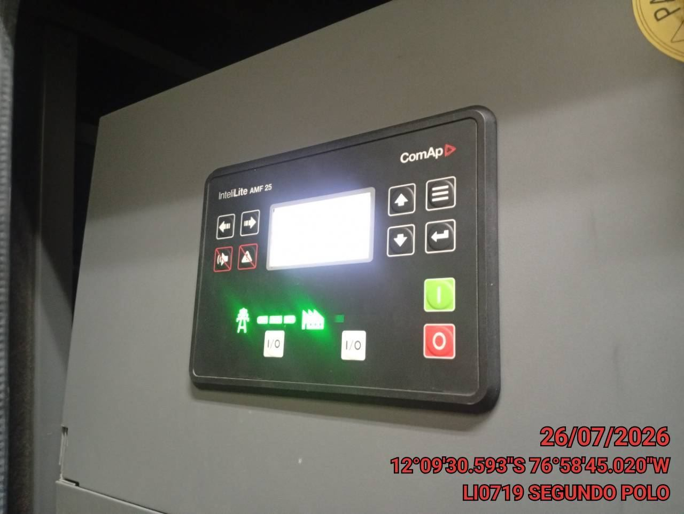

VERIFICACION DEL NIVEL DE COMBUSTIBLE (MOTOR APAGADO)
ANTES |  | DURANTE |  | DESPUES
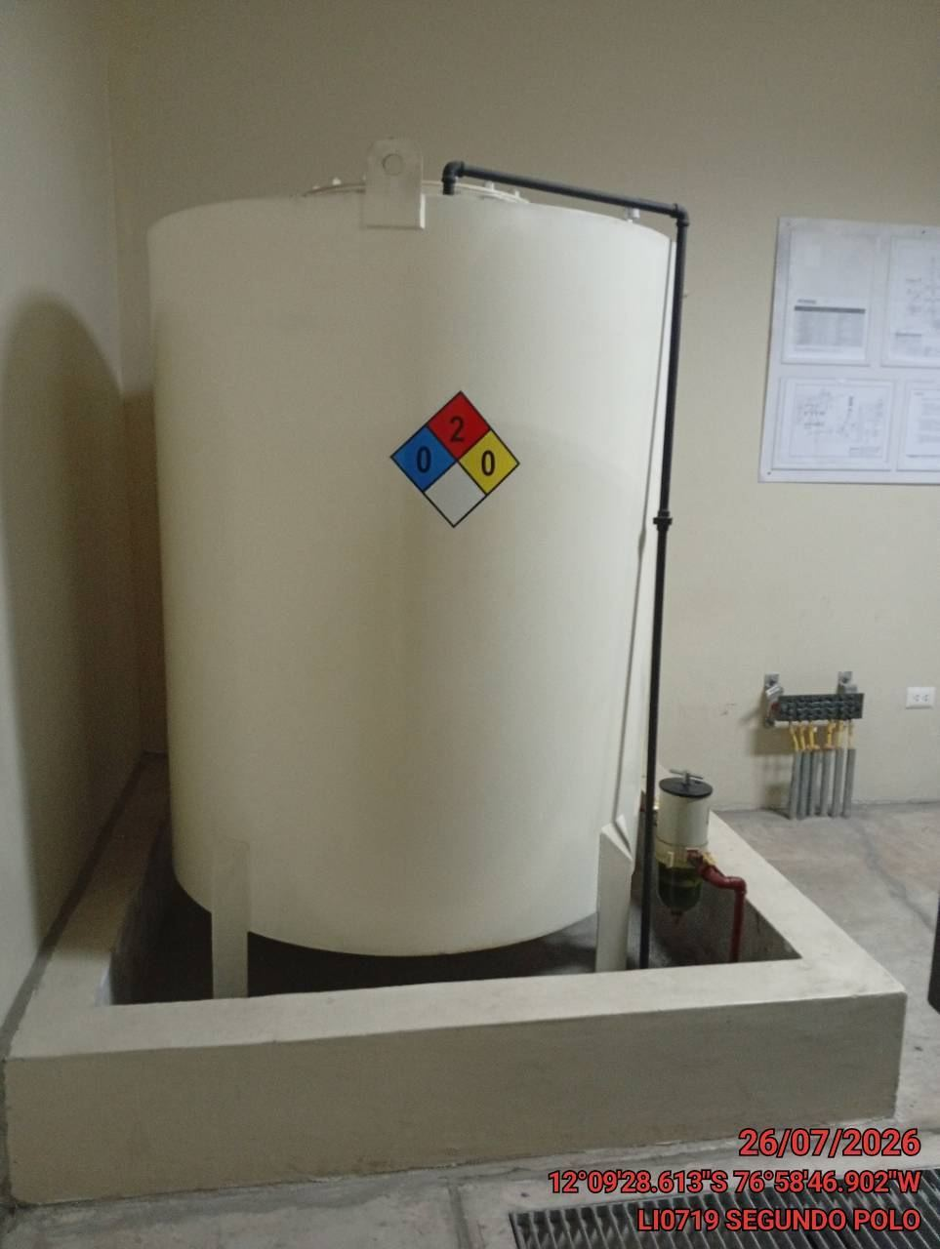 |  | 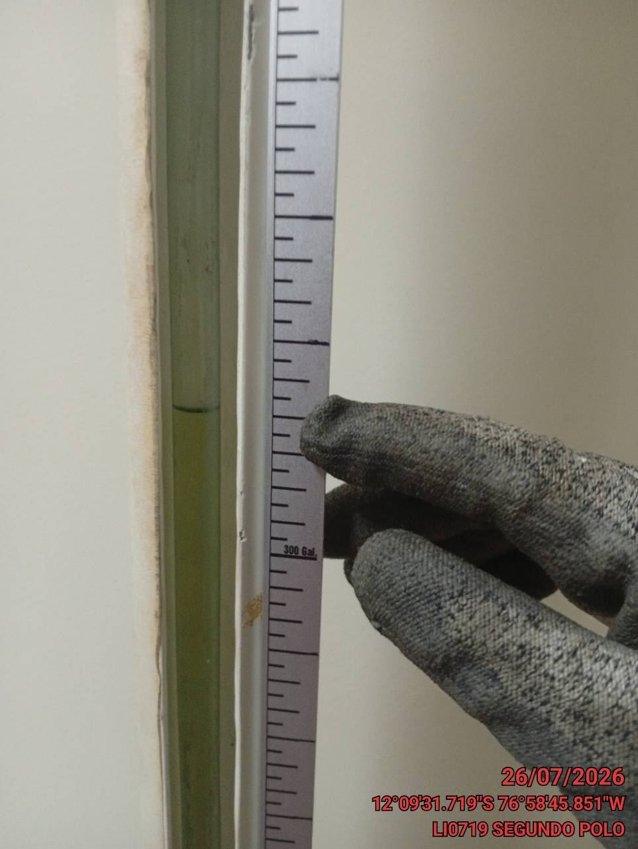 |  | 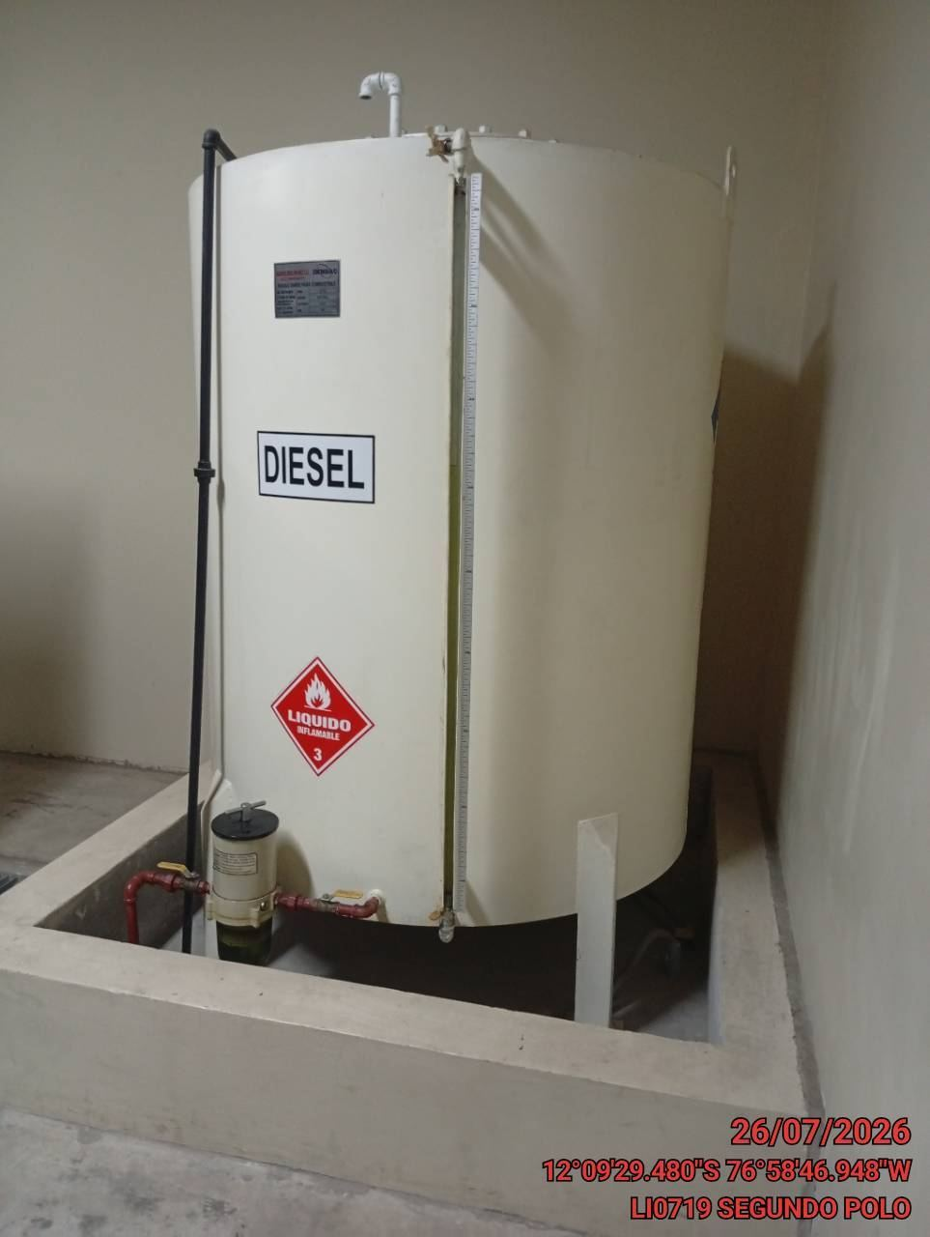

VERIFICACION DEL NIVEL DE REFRIGERANTE (MOTOR APAGADO)
ANTES |  | DURANTE |  | DESPUES
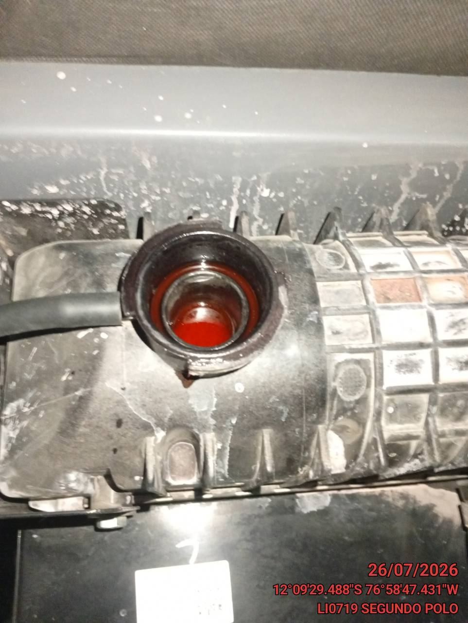 |  | 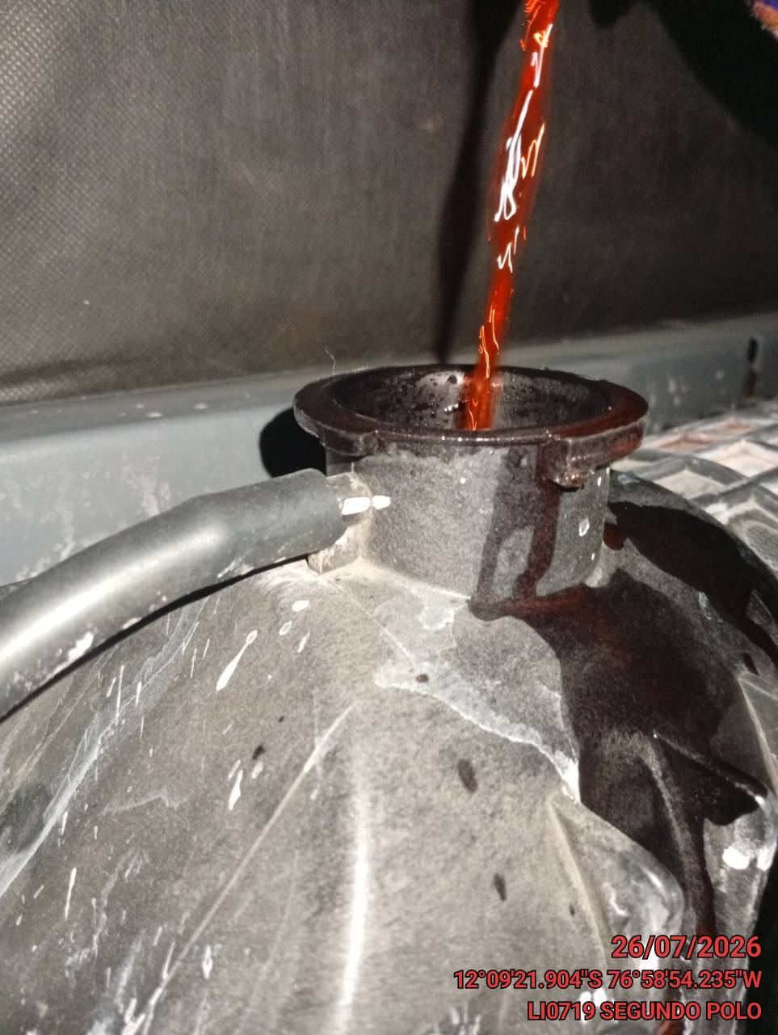 |  | 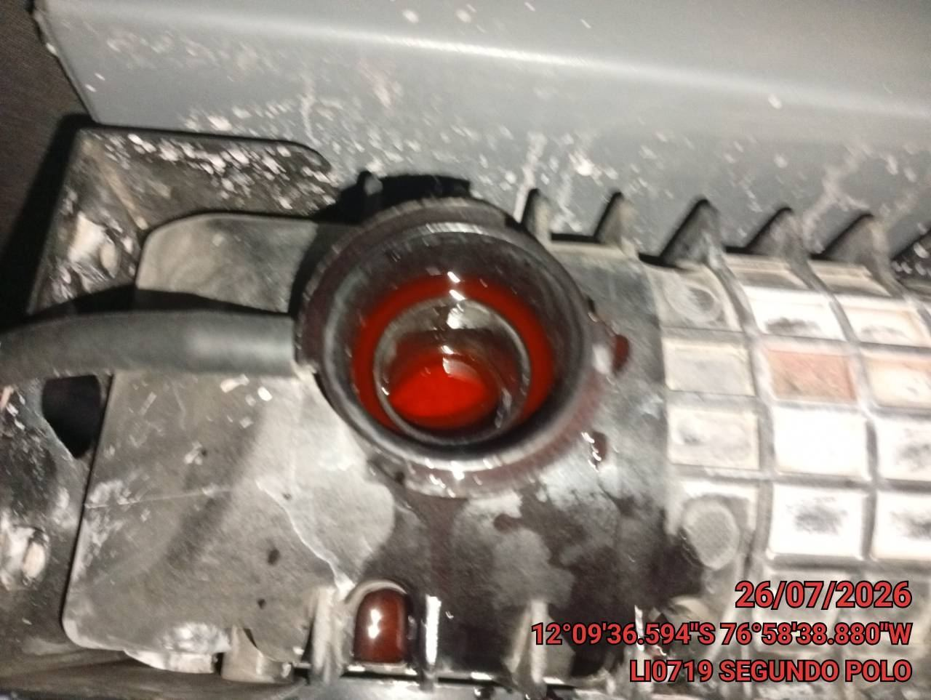

VERIFICACION DE NIVEL DE ACEITE (MOTOR APAGADO)
ANTES |  | DURANTE |  | DESPUES
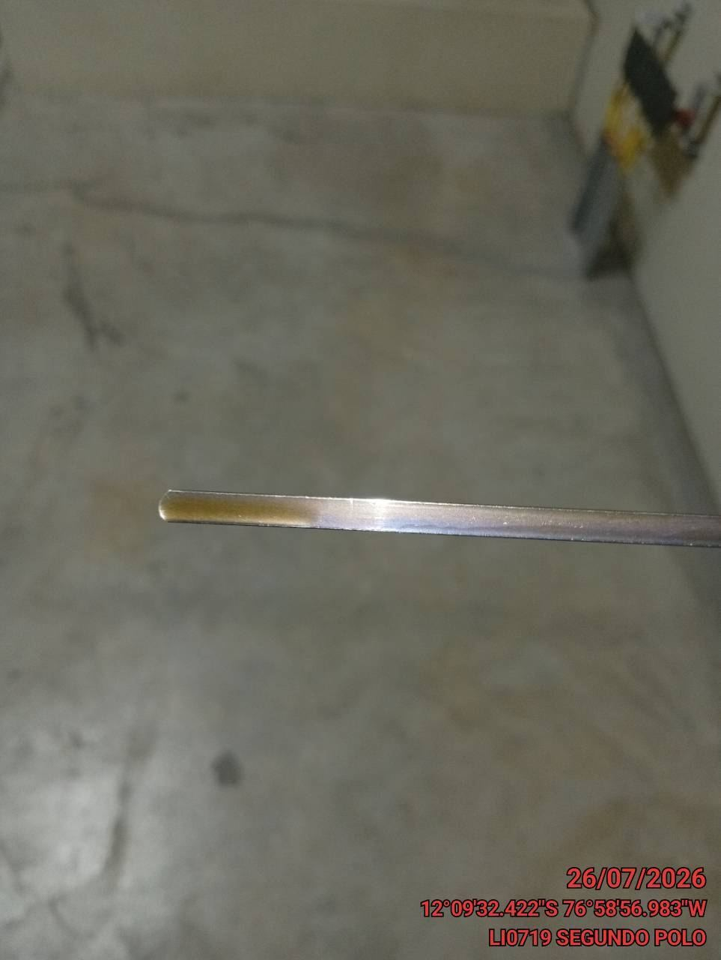 |  | 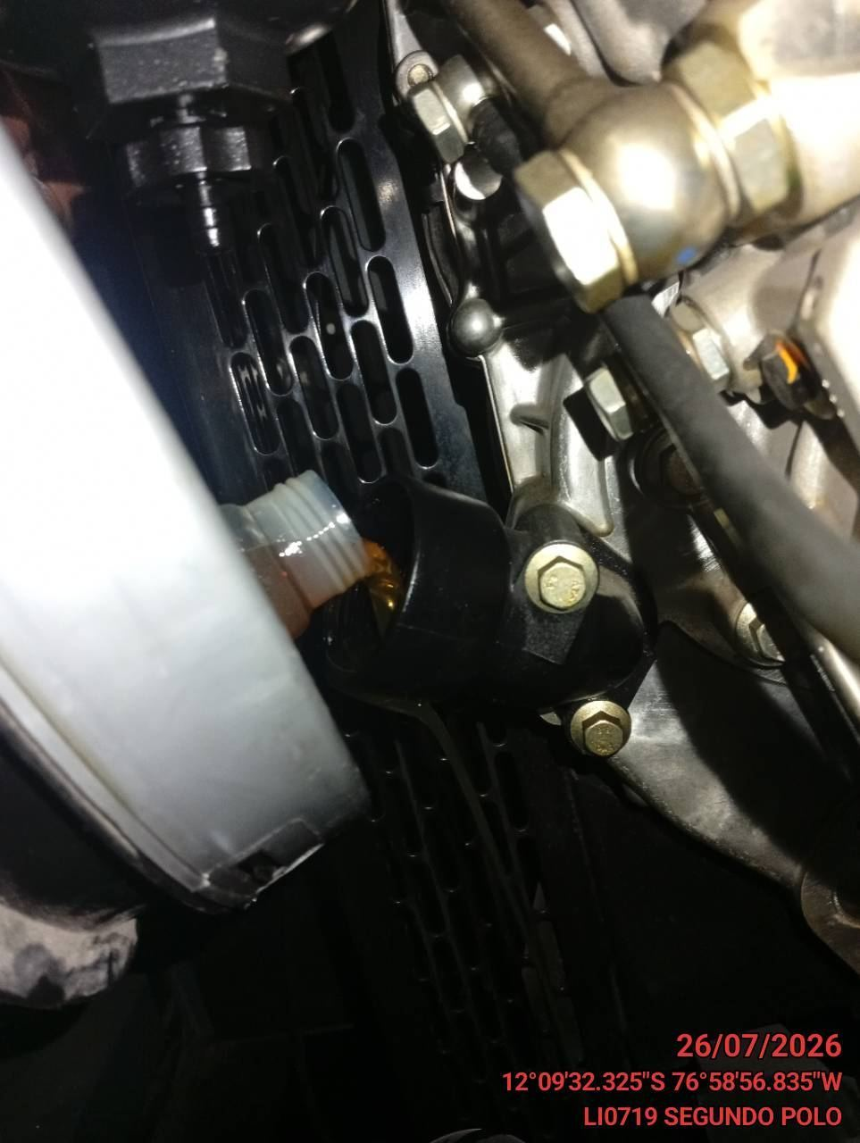 |  | 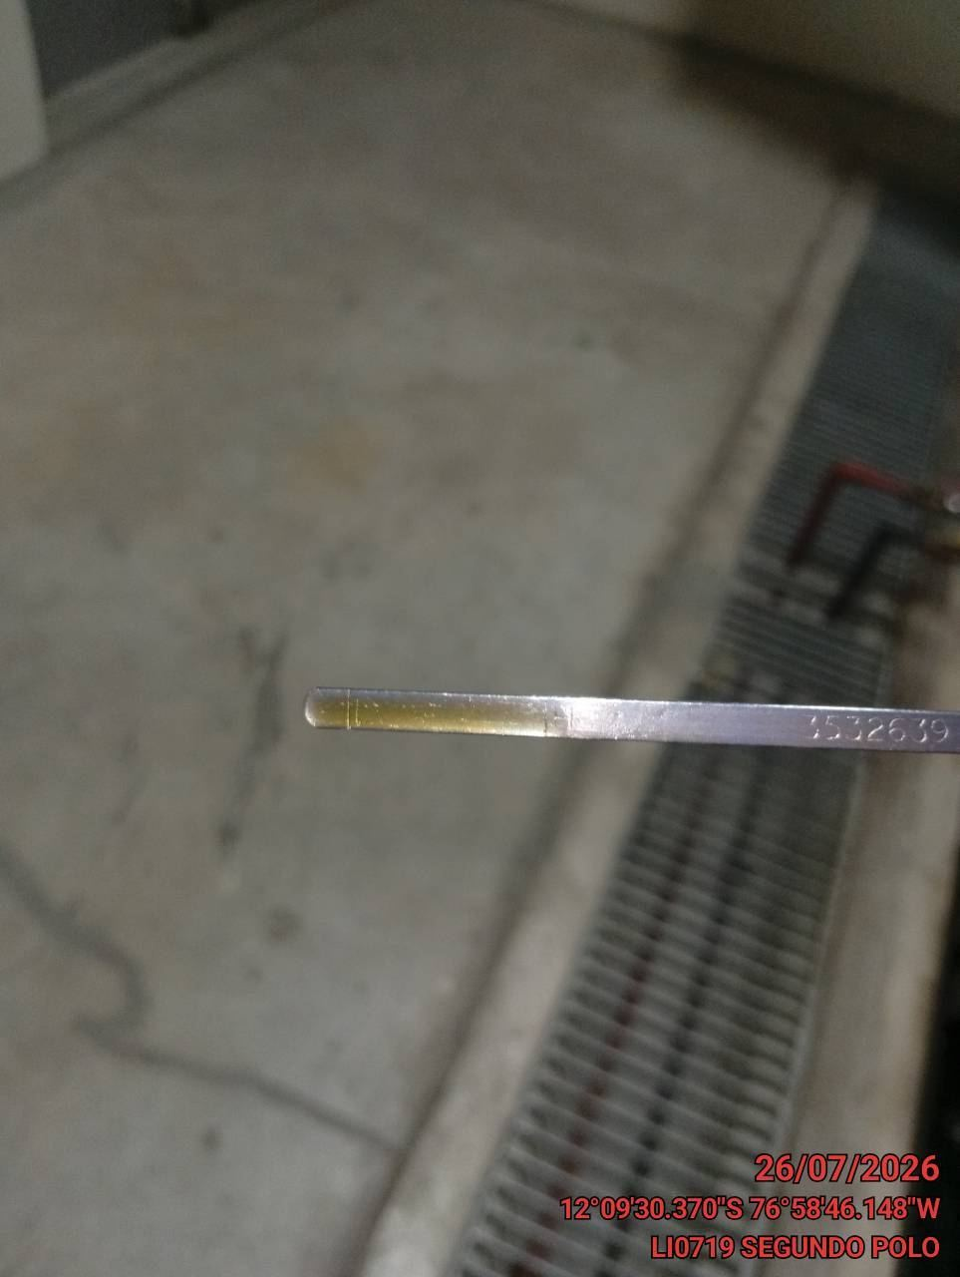

VERIFICACION DEL ESTADO DEL SISTEMA DE ESCAPE (MOTOR APAGADO)
ANTES |  | DURANTE |  | DESPUES
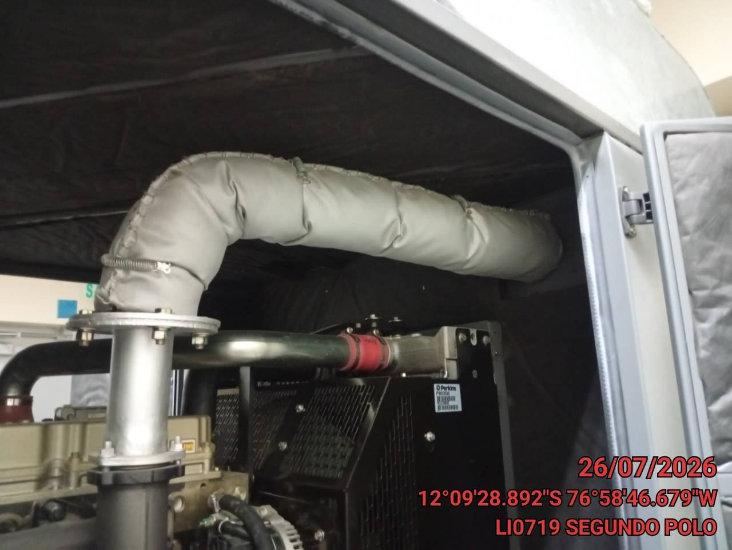 |  | 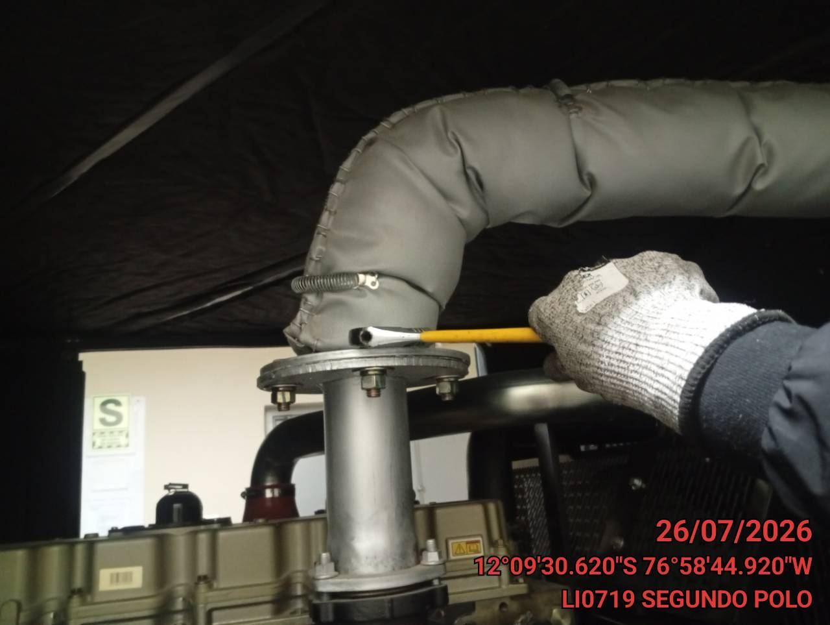 |  | 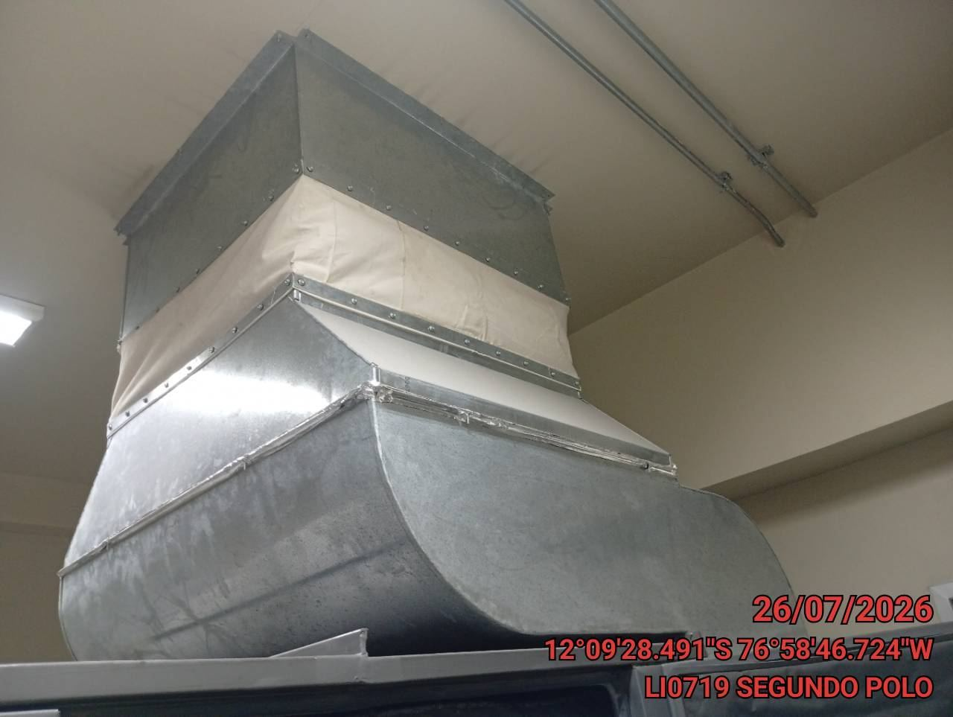

VERIFICACION DEL TANQUE DE COMBUSTIBLE
ANTES |  | DURANTE |  | DESPUES
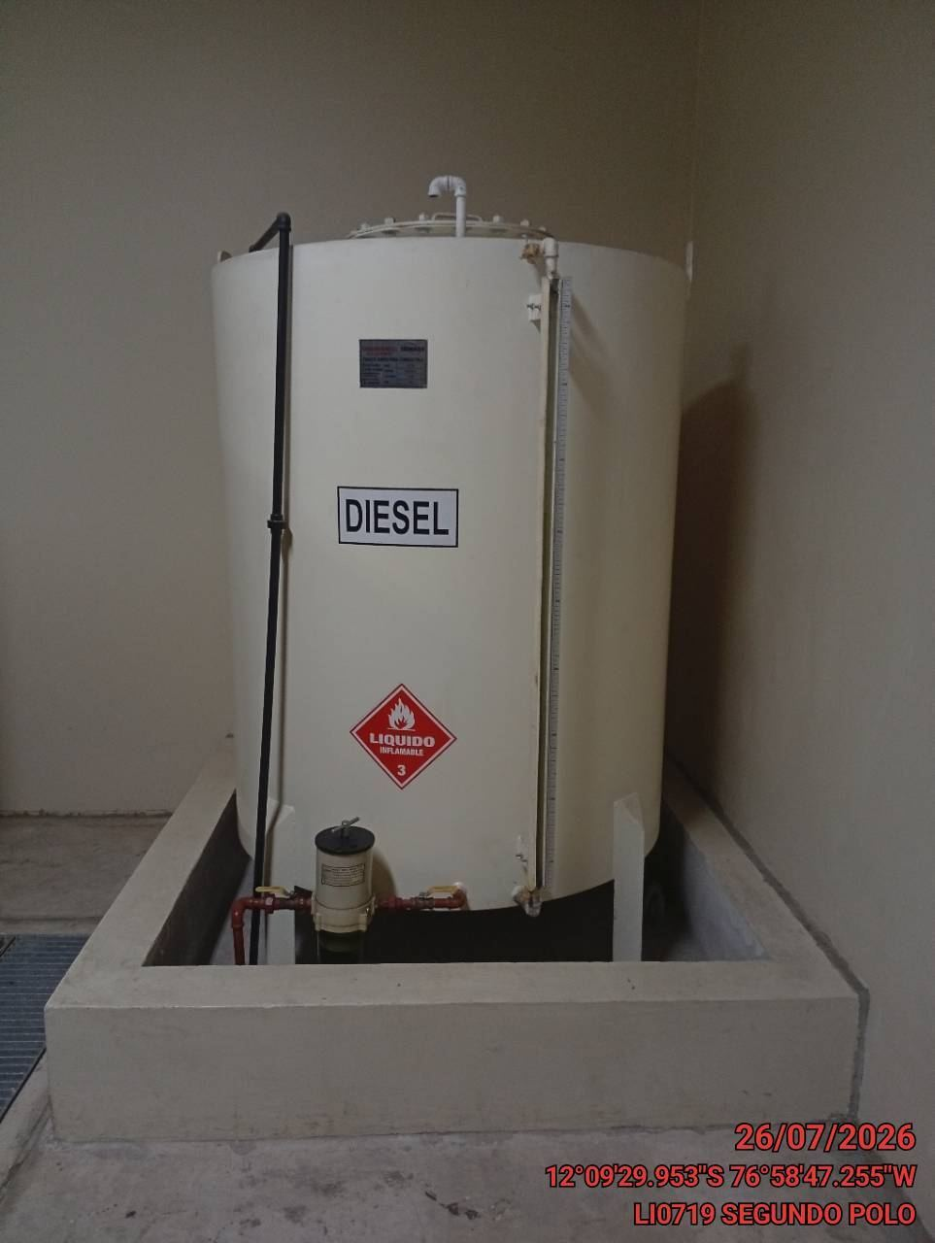 |  | 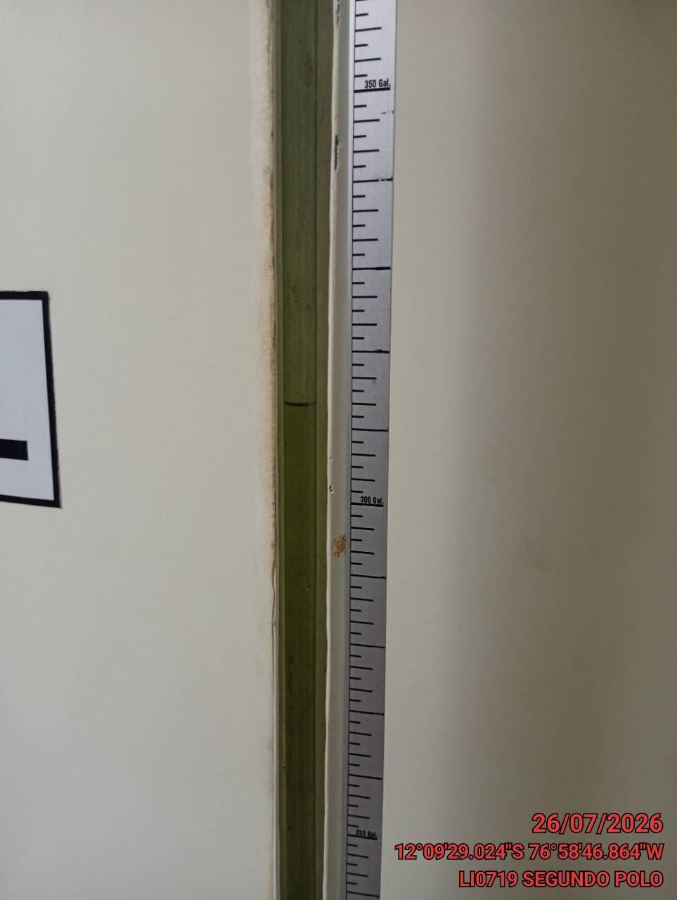 |  | 